界面&功能
个人副本 |  |  |  | 功能规则

 | 功能入口 |  |  |  |  | 符文 相关基础规则和清单
 |  |  |  |  | 1.设计目的是什么 |  | 5功能点清单
 | 1.在主界面点击【个人副本】图标可进入 |  |  |  | ▶ | 展示所有可激活及升级符文类型 | 模块 | 类型 | 内容 | 优先级
 | 2.图标位于界面右下角展开图标清单中 |  |  |  | ▶ | 点击后弹窗显示激活&升级窗口 | 福利系统 | UI和资源 | 符文界面 | 1
 |  |  |  |  | 2.基本规则 |  |  | UI和资源 | 符文界面背景原画设计 | 1
 |  |  |  |  | ▶ | 所有符文需获得符文材料道具后在界面手动激活或消耗升级 |  | UI和资源 | 符文升级弹窗 | 1
 |  |  |  |  | ▶ | 可组成对应的符文套装，对应类型符文等级达到一定阶数后激活 |  | UI和资源 | 符文界面符文槽位设计 | 1
 |  |  |  |  | ▶ | 符文套装可增加属性，可激活技能。技能为被动 |  | UI和资源
 |  |  |  |  | 3.解锁方式 |  |  | 功能逻辑 | 符文类型，激活逻辑 | 1
 |  |  |  |  | ▶ | 等级开启 |  | 功能逻辑 | 符文升级逻辑 | 1
 |  |  |  |  | 4关联功能 |  |  | 功能逻辑 | 单个符文属性激活 | 2
 |  |  |  |  | ▶ | 主界面【入口位置】 |  | 功能逻辑 | 全部符文属性加成显示 | 3
 |  |  |  |  |  |  |  | 功能逻辑 | 符文套装生效， | 1
 |  |  |  |  |  |  |  | 功能数值 | 符文属性，套装属性 | 3

 | 个人副本-经验副本

 | 个人副本-经验副本示意

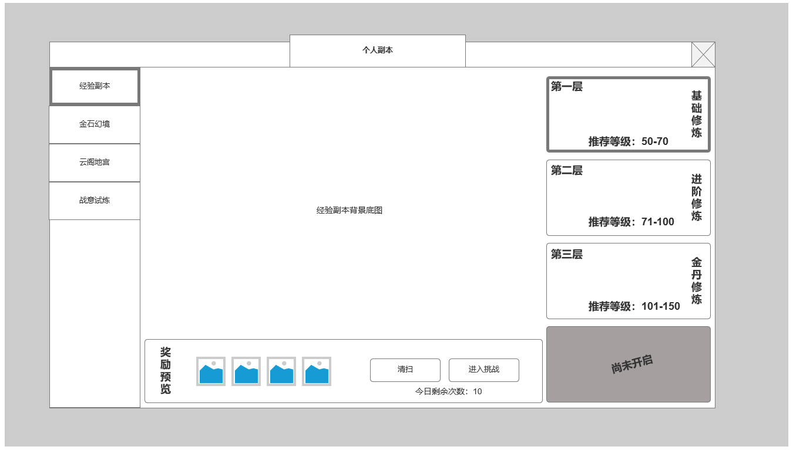

 |  | 1.功能分页签
 |  | ▶ | 展示个人副本功能下四个功能分页
 |  | ▶ | 分别为：经验副本，金石幻境（装备副本），云阁地宫（技能副本），战意试炼（战意武装材料本）
1

 |  | 2.当前选中难度经验副本挑战信息预览及挑战操作区域
 |  | ▶ | 奖励预览：显示挑战或扫荡当前难度，预期奖励收益
 |  | ▶ | 【进入挑战】按钮：点击【进入挑战】可进入当前难度副本参与挑战，首次进入不消耗次数
 |  | ▶ | 【清扫】按钮：当前难度通关后显示，点击【清扫】可直接获得当前难度副本通关奖励，并消耗1次副本次数
3
 |  | ▶ | 经验副本每日挑战次数：每天10次，零点刷新，非首通挑战和扫荡均消耗次数

2
 |  | 3.当前经验副本难度选择
 |  | ▶ | 显示当前难度名称
 |  | ▶ | 名称为：基础修炼，进阶修炼，金丹修炼，元婴修炼，化神修炼，大乘修炼，破劫修炼
 |  | ▶ | 显示推荐等级，激活条件同样为角色等级
 |  | ▶ | 经验副本开启后即可选中进行挑战

 | 经验副本内副本规则 | 经验副本规则:
 |  | ▶ | 经验副本按波次刷新怪物
 |  | ▶ | 当前波次怪物全部击败后刷新下一波
 |  | ▶ | 击败所有波次怪物后通关
 |  | ▶ | 超时，被击败则副本失败

 | 个人副本-金石幻境（装备副本）
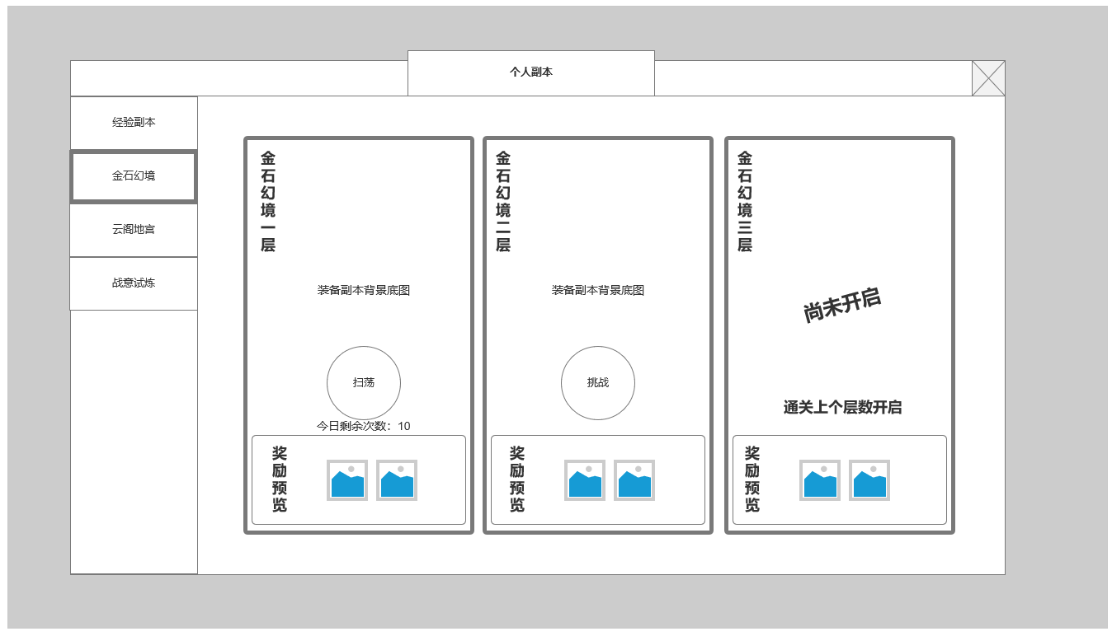

2
 |  | 1.装备副本已通关关卡页签信息
 |  | ▶ | 只能挑战最新难度，但可扫荡已通关的最高层
 |  | ▶ | 显示当前关卡奖励预览
 |  | ▶ | 显示今日可扫荡次数
 |  | 2.装备副本当前可挑战的最新难度
 |  | ▶ | 当前可挑战的最新最高层，首通挑战不消耗次数
 |  | ▶ | 通关后当前层转为已通关关卡并开启下个难度层级

 |  | 3.装备副本未开启难度关卡页签信息
 |  | ▶ | 装备副本未开启难度关卡页签信息
 |  | ▶ | 开启条件为首通通关上个难度层级
3
1

 | 金石幻境副本规则 | 金石幻境副本规则:
 |  | ▶ | 副本按波次刷新怪物
 |  | ▶ | 当前波次怪物全部击败后刷新下一波
 |  | ▶ | 击败所有波次怪物后通关
 |  | ▶ | 超时，被击败则副本失败

 | 个人副本-云阁地宫（技能副本）

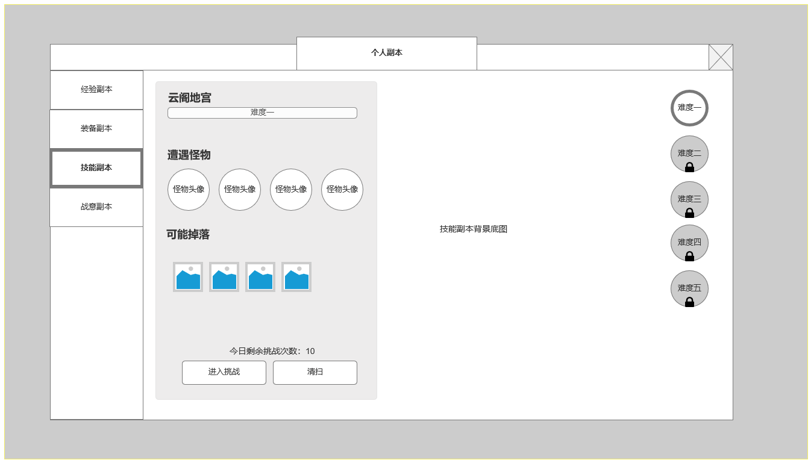
 | 云阁地宫-副本界面界面示意
 |  | 1.技能副本可挑战关卡页签信息
 |  | ▶ | 只能挑战或扫荡已开放关卡
 |  | ▶ | 显示当前关卡可能怪物头像
 |  | ▶ | 显示当前关卡可能掉落奖励预览
 |  | ▶ | 显示【进入挑战】按钮和【清扫】按钮，清扫按钮必须首通当前关卡才显示
 |  | ▶ | 显示今日剩余挑战次数，全难度次数通用，首通挑战关卡不消耗次数

 |  | 2.难度选择，可选中未解锁难度，在左侧关卡页签信息中查看解锁条件

2
1

 | 陨石地宫-未解锁难度界面示意

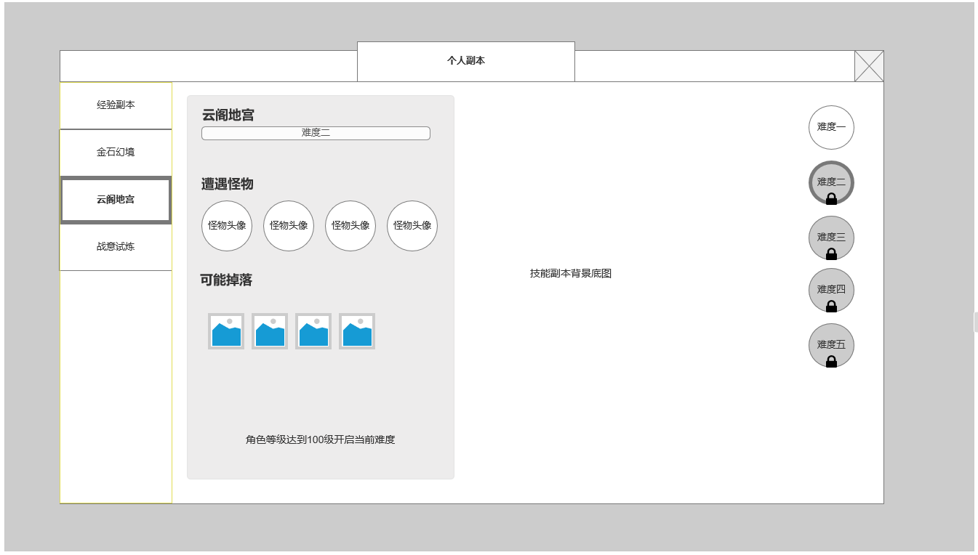

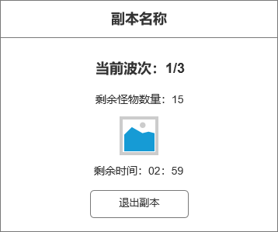
 | 陨石地宫副本内侧边界面 | 陨石地宫副本规则:
 |  | ▶ | 副本按波次刷新怪物
 |  | ▶ | 当前波次怪物全部击败后刷新下一波
 |  | ▶ | 击败所有波次怪物后通关
 |  | ▶ | 超时，被击败则副本失败

 | 个人副本-战意试炼（战意武装材料副本）

 | 战意试炼-副本界面界面示意
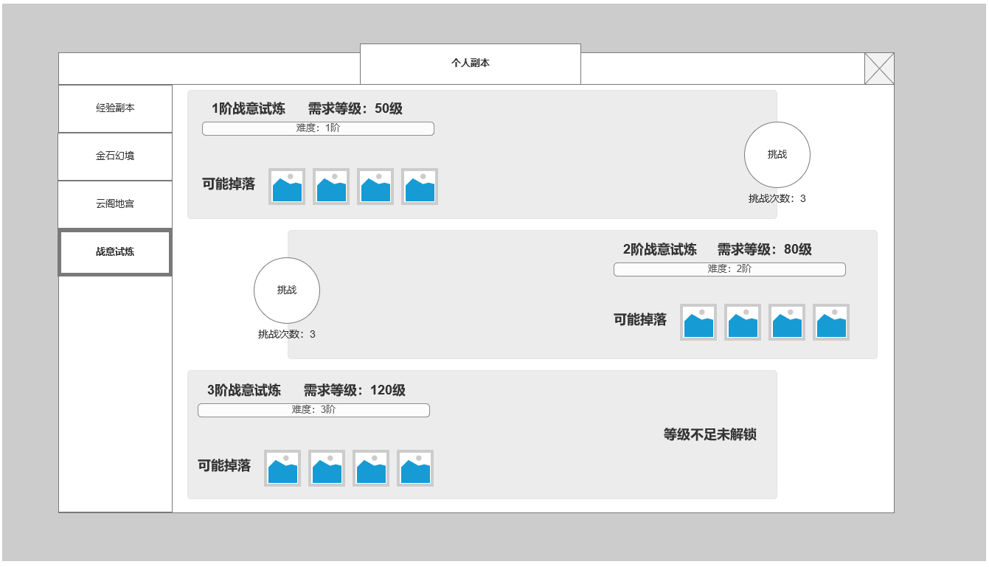
 |  | 1.显示当前已开启的战意试炼副本关卡页签信息
 |  | ▶ | 显示当前关卡需求等级
 |  | ▶ | 显示当前关卡难度等阶
 |  | ▶ | 显示当前关卡掉落预览
 |  | ▶ | 显示当前关卡副本挑战按钮及今日剩余挑战次数
 |  | ▶ | 无法扫荡
1
 |  | 2.显示当前未开启的战意试炼副本关卡页签信息
 |  | ▶ | 显示当前关卡需求等级
 |  | ▶ | 显示当前关卡难度等阶
 |  | ▶ | 显示当前关卡掉落预览

 |  | 3.已开启关卡均可挑战，各难度关卡次数互相独立

2

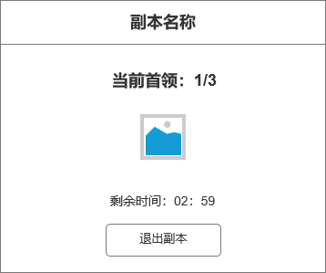
 | 战意试炼副本内侧边界面 | 战意试炼副本规则:
 |  | ▶ | 每个副本刷新三个首领
 |  | ▶ | 副本奖励通过首领掉落获取
 |  | ▶ | 击败所有波次怪物后通关
 |  | ▶ | 超时，被击败则副本失败，无法获取通关奖励，但可以获得掉落奖励

 | 个人副本-通用副本结算界面

 | 副本结算-副本胜利界面示意
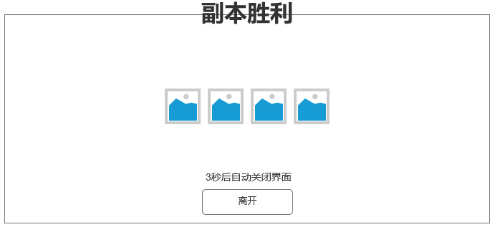

 | 副本结算-副本失败界面示意

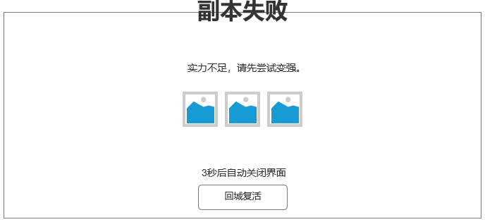

 | 参考界面

、

